スポンサー公告
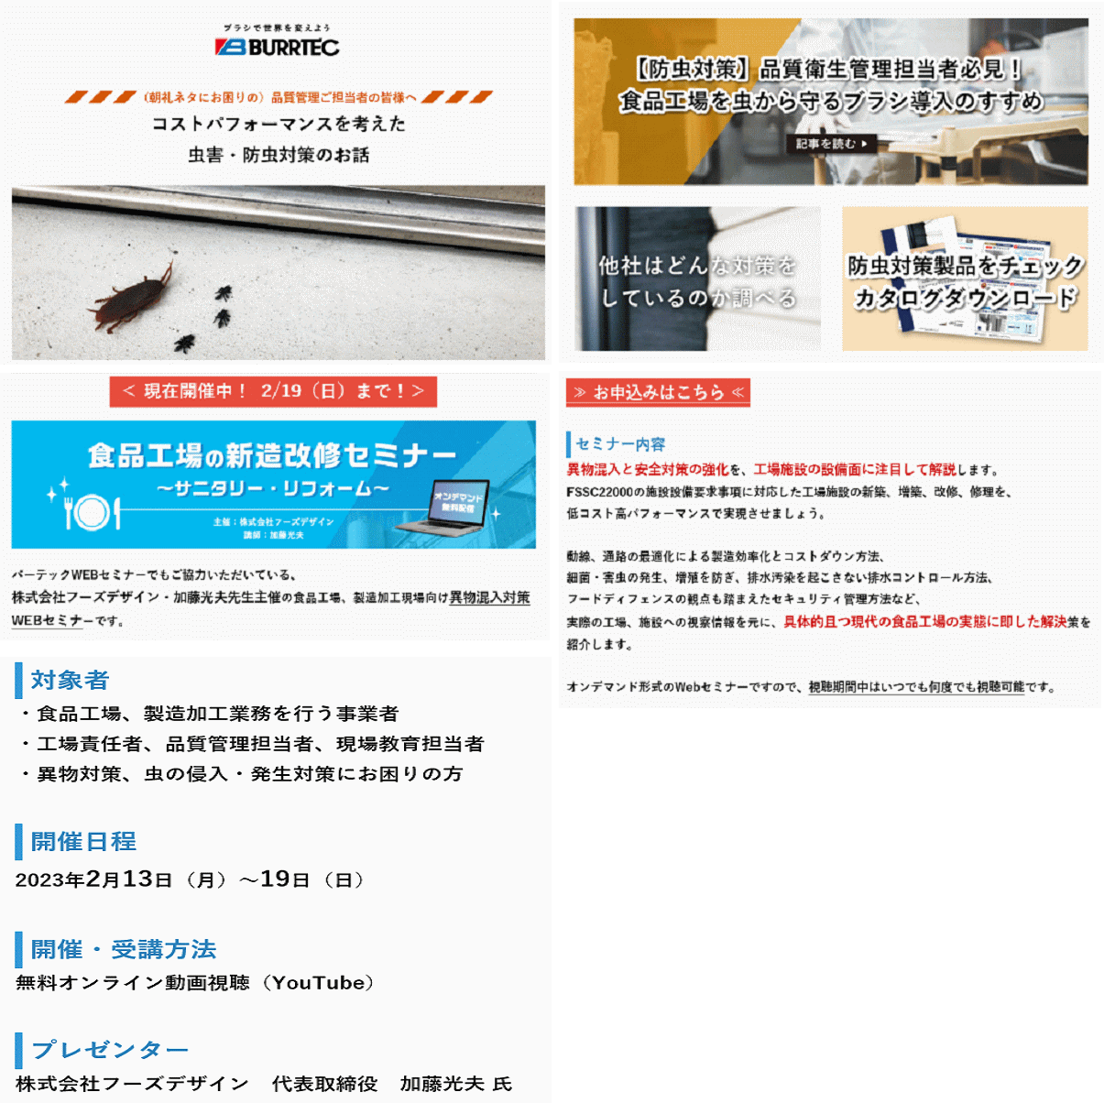

8 ノロウイルス関連情報

ノロウイルス指数平年同等 散発事故発生 |  |  |  |  |  |  |  | 出典:東京都感染症情報センター
 |  |  |  |  |  |  |  | （最近５年間の週値の比較）
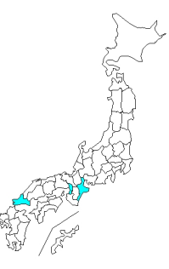
東京都は レベル 3 全国平均 (レベル3) 6.20

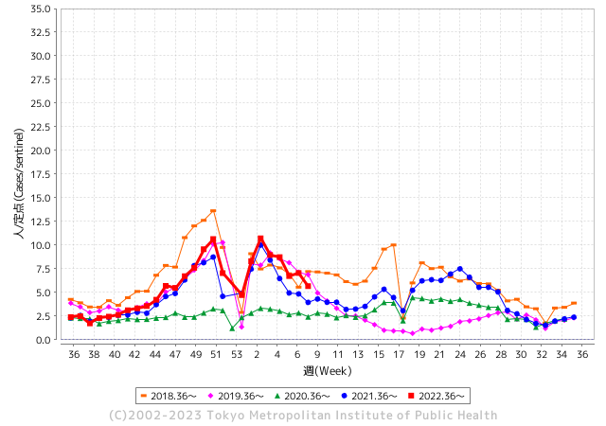
散発事故事例の報告例年より一ヵ月早い

 |  |  |  |  |  |  |  |  |  |  |  | レベル5

 |  |  |  |  |  |  |  |  |  |  |  | レベル4

 |  |  |  |  |  |  |  |  |  |  |  | レベル3

 |  |  |  |  |  |  |  |  |  |  |  | レベル2
GⅡ 7週 3例 |  |  |  |  | GⅡ 8週 0例 |  |  |  |  |  |  | レベル1
地方衛生研究所情報 |  |  | 傾向 |  | 出典：地方衛生研究所ネットワーク
★各地でノロウイルスが流行しています |  |  |  |  |  |  |  | http://idsc.tokyo-eiken.go.jp/diseases/gastro/gastro/
 |  |  |  | 流行警報 | 警戒警報
 | 2023-02-26 |  | 低散発 | 定点観測値 |  | ▲:減少 | 今週のニュース（Noroｖｉｒｕｓ） (2/27-3/5)
都道府県名 | 流行 ☆増加 ★減少☆★1つで約1ポイント |  |  | 2023/7週 | 2023/8週 | 対前週 | 大量発症事故（業種／内容） 今週 , 色抜き(先週) |  |  |  | ニュースソース | 日時
北海道 | ★ |  |  | 3.18 | 3.01 | ▲ 0.17 | 旭川市保健所は１日、市内の介護保険施設で入居者と職員１２人が下痢や嘔吐（おうと）などの感染性胃腸炎とみられる症状を訴え、このうち便を検査した２人からノロウイルスが確認されたと発表した。２月２３～２８日に発症し、現在は全員が回復または快方に向かっている。 |  |  |  | 北海道新聞 | 2023-03-01 | 北海道
青森県 | ★★ |  |  | 9.43 | 7.4 | ▲ 2.03 |  |  |  |  |  |  | 青森県
岩手県 | ★★ |  |  | 7.45 | 5.63 | ▲ 1.82 |  |  |  |  |  |  | 岩手県
宮城県 | ★ |  |  | 8.47 | 7.1 | ▲ 1.37 |  |  |  |  |  |  | 宮城県
秋田県 | ★ |  |  | 6.12 | 4.76 | ▲ 1.36 | 集団食中毒が確認されたのは秋田県湯沢市の雄勝中央病院。 秋田県によると2月14日に給食を食べた入院患者など20人が下痢や嘔吐などの症状を訴え、複数人からノロウイルスが検出された。 湯沢保健所は給食が原因とする食中毒と断定し調理した施設を18日から20日まで3日間の営業停止処分とした。 |  |  |  | 秋田テレビ | 2023-02-19 | 秋田県
山形県 | ★★★ |  |  | 11.55 | 9 | ▲ 2.55 | 山形市の飲食店で今月18日に食事をした複数の客が下痢などの食中毒症状を訴え、その後の調べでノロウイルスが原因と分かった。食中毒が発生したのは、山形市木の実町の飲食店「和工房空海」。山形市保健所によると、今月18日の夕方にこの店で食事をしたグループから、参加した複数人が下痢や吐き気などの食中毒症状を訴えていると店に連絡があった |  |  |  | さくらんぼテレビ | 2023-02-23 | 山形県
福島県 | ★ |  |  | 7.84 | 6.9 | ▲ 0.94 |  |  |  |  |  |  | 福島県
茨城県 | ★ |  |  | 5.37 | 4.39 | ▲ 0.98 |  |  |  |  |  |  | 茨城県
栃木県 | ★ |  |  | 7.15 | 6.06 | ▲ 1.09 | 栃木県は、足利市の安足健康福祉センター管内にある保育所で1日までに園児と職員、合わせて32人に嘔吐や下痢の症状があり、このうち3人を検査した結果3人からノロウイルスが検出されたと発表しました。重症者はなく、全員快方に向かっているということです。 |  |  |  | とちぎテレビ | 2023-03-02 | 栃木県
群馬県 | ★★ |  |  | 8.15 | 6.55 | ▲ 1.60 |  |  |  |  |  |  | 群馬県
埼玉県 | ★ |  |  | 7.25 | 6.07 | ▲ 1.18 |  |  |  |  |  |  | 埼玉県
千葉県 | ★ |  |  | 6.86 | 5.52 | ▲ 1.34 |  |  |  |  |  |  | 千葉県
東京都 | ★ |  |  | 7.06 | 5.66 | ▲ 1.40 | 令和5年2月15日（水曜日）午後5時10分、千葉県から東京都に「千葉県在住のグループ37名が2月13日（月曜日）に都内で仕出し弁当を喫食したところ、18名がおう吐等の症状を呈した。」旨、連絡があった。調査の結果、当該弁当は品川区内の施設で調理されたことが判明した。患者のふん便からノロウイルスを検出した。 |  |  |  | 東京都公表 | 2023-02-22 | 東京都
神奈川県 | ★ |  |  | 6.32 | 4.97 | ▲ 1.35 |  |  |  |  |  |  | 神奈川県
新潟県 | ★ |  |  | 6.77 | 6.2 | ▲ 0.57 |  |  |  |  |  |  | 新潟県
富山県 | ☆ |  |  | 12.28 | 12.59 | 0.31 |  |  |  |  |  |  | 富山県
石川県 | ★★ |  |  | 11.28 | 9.28 | ▲ 2.00 |  |  |  |  |  |  | 石川県
福井県 | ★ |  |  | 5.17 | 4.26 | ▲ 0.91 |  |  |  |  |  |  | 福井県
山梨県 | ★★ |  |  | 11.38 | 9.71 | ▲ 1.67 |  |  |  |  |  |  | 山梨県
長野県 | ★ |  |  | 9.02 | 8.57 | ▲ 0.45 |  |  |  |  |  |  | 長野県
岐阜県 | ★ |  |  | 4.23 | 4.11 | ▲ 0.12 | 食中毒が発生したのは多治見市太平町の「小規模保育園ボコデコキッズ」で、2月24日、園から「保育園に通う複数の園児が嘔吐した」と東濃保健所に連絡がありました。 保健所によりますと、22日と23日、園内の調理施設で作られた給食を食べた園児と職員33人のうち園児14人に下痢や嘔吐の症状があり、3人からノロウイルスが検出されたということです。 |  |  |  | NHK | 2023-02-27 | 岐阜県
静岡県 | ★★ |  |  | 9.01 | 7.3 | ▲ 1.71 | 三島市の社会福祉法人伊豆社会福祉事業会は１日、同市で経営する介護老人福祉施設玉澍園で、ノロウイルス感染症が集団発生したと発表した。 同施設によると、２月１９日から２８日まで、７６歳から１０９歳の入所者２８人、職員６人の計３４人が嘔吐（おうと）や下痢の症状を訴えた。うち入所者７人から簡易検査で、職員３人から病院の検査で、ノロウイルスが検出された。重症者はなく、全員快方に向かっているという。 |  |  |  | 静岡新聞 | 2023-03-02 | 静岡県
愛知県 | ★ |  |  | 7.02 | 6.03 | ▲ 0.99 |  |  |  |  |  |  | 愛知県
三重県 | ★ |  |  | 5.53 | 5.07 | ▲ 0.46 |  |  |  |  |  |  | 三重県
滋賀県 | ★ |  |  | 6.31 | 5.42 | ▲ 0.89 | 滋賀県は4日、滋賀県高島市勝野の飲食店「綿庄食品店」の弁当や料理を食べた同市や大津市、京都府宇治市などの8～78歳の計15人が嘔吐（おうと）や下痢、発熱などを訴え、うち3人からノロウイルスが検出されたと発表した。県高島保健所は食中毒と断定し、同店を5日まで2日間の営業停止処分にした。 |  |  |  | 京都新聞 | 2023-03-04 | 滋賀県
京都府 | ★ |  |  | 4.62 | 4.36 | ▲ 0.26 | 葬儀場2カ所で食事の49人が食中毒 調理従事者1人からノロウイルス検出 - 葬儀場2カ所で食事の49人が食中毒 調理従事者1人からノロウイルス検出. 京都府は22日、宇治市槙島町の仕出店「京料理 心月 槙島店」の料理を食べた宇治市や ... |  |  |  | au Webポータ | 2023-02-23 | 京都府
大阪府 | ★ |  |  | 6.81 | 5.72 | ▲ 1.09 |  |  |  |  |  |  | 大阪府
兵庫県 | ★ |  |  | 9.32 | 8.1 | ▲ 1.22 |  |  |  |  |  |  | 兵庫県
奈良県 | ★ |  |  | 7.09 | 6.91 | ▲ 0.18 |  |  |  |  |  |  | 奈良県
和歌山県 | ★ |  |  | 5.17 | 4.3 | ▲ 0.87 |  |  |  |  |  |  | 和歌山県
鳥取県 | ★ |  |  | 8 | 6.68 | ▲ 1.32 | 米子保健所が３日、境港市東本町の栴檀（せんだん）保育園で感染性胃腸炎の集団発生があったと発表した。２月２７日以降、園児１４人、職員２人が嘔吐（おうと）や下痢などの症状を訴え、一部からノロウイル... |  |  |  | 山陰中央新報デジタル | 2023-03-04 | 鳥取県
島根県 | ★ |  |  | 9.7 | 9 | ▲ 0.70 |  |  |  |  |  |  | 島根県
岡山県 | ★★ |  |  | 7.11 | 4.81 | ▲ 2.30 |  |  |  |  |  |  | 岡山県
広島県 | ★★ |  |  | 8.28 | 6.31 | ▲ 1.97 | 保健所が調査した結果、18日夜に広島市西区の飲食店を利用した2つのグループ15人のうち、未就学男児2人を含む9人に、20日午前1時～午後10時にかけて下痢、発熱、嘔吐などの症状があったということです。（9人の内訳：年代…未就学児～40代、性別…男7人、女2人） |  |  |  | 広島テレビ | 2023-02-26 | 広島県
山口県 | ☆ |  |  | 10.09 | 10.33 | 0.24 |  |  |  |  |  |  | 山口県
徳島県 | ★ |  |  | 7.22 | 6.48 | ▲ 0.74 |  |  |  |  |  |  | 徳島県
香川県 | ★★ |  |  | 10.14 | 7.75 | ▲ 2.39 |  |  |  |  |  |  | 香川県
愛媛県 | ★★★★ |  |  | 17.54 | 13.86 | ▲ 3.68 | 愛媛県松野町の飲食店が調理した仕出し弁当を食べた12人が嘔吐や下痢などの症状を訴え、保健所は、食中毒と断定しこの飲食店を3日間の営業停止処分としました。 営業停止処分を受けたのは、松野町豊岡の飲食店「魚聖鮮魚」です。 |  |  |  | あいテレビ | 2023-02-24 | 愛媛県
高知県 | ★ |  |  | 6.74 | 5.85 | ▲ 0.89 |  |  |  |  |  |  | 高知県
福岡県 | ★★ |  |  | 7.26 | 5.65 | ▲ 1.61 |  |  |  |  |  |  | 福岡県
佐賀県 | ★ |  |  | 4.09 | 3.65 | ▲ 0.44 |  |  |  |  |  |  | 佐賀県
長崎県 | ★ |  |  | 4.64 | 3.45 | ▲ 1.19 | 長崎市は1日、同市琴海形上町の形上保育園で調理された給食を食べた園児と職員計26人が嘔吐（おうと）などを訴え、このうち7人の便からノロウイルスを検出したと発表した。市は給食が原因の食中毒と断定し、園の調理業務の一部を同日の1日間停止する処分を出した。 市生活衛生課によると、2月21日に煮物やあえ物、スープなどの給食を食べた園児24人と調理員2人が、同22～23日に相次いで嘔吐や下痢、腹痛などを発症。 |  |  |  | 長崎新聞 | 2023-03-02 | 長崎県
熊本県 | ★ |  |  | 6.6 | 5.66 | ▲ 0.94 |  |  |  |  |  |  | 熊本県
大分県 | ☆ |  |  | 11.97 | 12.42 | 0.45 |  |  |  |  |  |  | 大分県
宮崎県 | ★★ |  |  | 14.47 | 12.14 | ▲ 2.33 |  |  |  |  |  |  | 宮崎県
鹿児島県 | ★ |  |  | 8.67 | 8.54 | ▲ 0.13 |  |  |  |  |  |  | 鹿児島県
沖縄県 | ☆ |  |  | 1.5 | 1.56 | 0.06 |  |  |  |  |  |  | 沖縄県
全国 | ★ |  |  | 7.33 | 6.2 | ▲ 1.13
 |  |  |  |  |  |  |  |  |  |  | #REF! | #REF!
 |  |  |  | 今週 |  |  | 管理レベル「1」
 |  | 先週に比べて全国平均は |  |  |  | 6.20 | ：先週より | ▲ 1.13
 |  | 東京都は |  |  |  | #REF! | ：先週より | ▲ 1.40
 |  | 最高指数は |  |  | 愛媛県 | 13.86 | 全国で10.00を超える都道府県数は |  | #REF! | 増減 | #REF!

3 | 11月ー3月中 施設の所在市町村で流行・ 食中毒が複数件報告される 定点観測値が5.00～10.00 |  |  |  |  | 【情報共有】業界・地域のニュースを掲示して、注意を促す 【常設】（次亜塩素系消毒剤)、うがい薬(イソジン） 【行動】出勤時、休憩後、退社時に手洗いの指示と徹底 【体調管理】健康状態の聞き取り、対応記録 予防的検査の実施、健康保菌者への生活指導、待機指示 【訓練】嘔吐物処理の実施訓練 【お客様・パートナー】客、納品業者に体調不良者がある場合には日報に記録

8 新型コロナウイルス情報
地域人口当たりの感染率
・ ヨーロッパ 2.5/7億人 =36%
・ 北米 1.0/6億人 =17%
・ アジア 1.6/45億人 = 4%
・ 中南米 0.8/4億人 =20%
・ アフリカ他 0.7/16億人 = 5%
一連の新型コロナウイルスの感染状況から 感染源はアジア・アフリカに風土的に存在したウイルスで、歴史的に抗原接触が希薄であったヨーロッパ・南北アメリカ大陸で急速に感染拡大したと推察された。
 |  | 新規感染者数 149週目 |  |  |  | コロナは既にWITHの時代、今年の冬が付き合い方の結論か
 | 新型コロナの変異パターンは三つ「広東、日米豪」「武漢」「欧州」 |  |  |  |  |  |  |  | 感染ピークが見えなくなる時代が到来 低め安定
 | 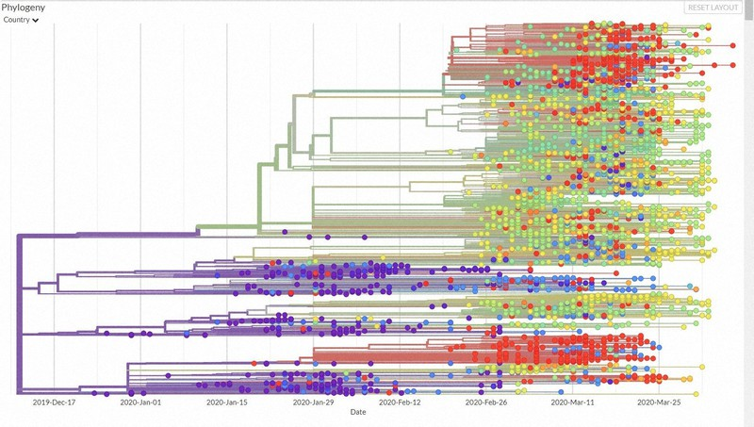
 |  | 今週の新型コロナ 新規感染者数 世界で99万人(対前週の増減 : 2万人減少)
*評価に値する政府のコロナ対策 第5回目ブースター接種の予定を明確にすべき時期!!
*世界は感染第6波リバウンドもピークインしている 今週は毎日14万人が新規感染状態。
 | 世界の新規感染者数: 99万人で感染持続 世界的にはコロナ感染は終息に向かい始めたといえる。 北半球は冬に向かいインフルエンザとの同時流行に警戒。
 | コロナ・ワクチン接種予定と内容 (元阿部首相と菅前首相の最大の功績)
 |  |  |  |  |  |  |  |  |  |  |  |  |  |  | >
世界の感染率は1.02% : 増減なし 65歳以上の高齢者に肺炎発症による重度化リスクが高い
)
 |  | Reported 3/5 7:20 (前週より99万人) 世界は感染 第五波は終息中、アジアでは一部拡大傾向
 |  | https://gisanddata.maps.arcgis.com/apps/opsdashboard/index.html#/bda7594740fd40299423467b48e9ecf6

世界の増加率が上昇
o BBX1・5
・ BQ1.1
 |  |  |  |  |  |  |  |  |  |  |  |  |  | 988,656
 |  |  | 現在の新型コロナウイルス感染者数 |  |  | 前週 | 患者数 | 対世界比% | 死者数 | 致死率 | 対前週増加率
 |  |  |  |  | Total | 674,963,387 | 675,952,043 | 100.0% | 6,877,018 | 1.02% | 0.1% | 前週からの増加数
 |  |  |  |  | 米国 | 103,372,978 | 103,645,674 | 15.3% | 1,122,164 | 1.08% | 0.3% |  | 988,656
 |  |  |  |  | カナダ | 4,600,513 | 4,609,458 | 0.7% | 51,555 | 1.12% | 0.2%
 |  |  |  |  | メキシコ | 7,443,151 | 7,459,860 | 1.1% | 333,038 | 4.46% | 0.2%
 |  |  |  |  | ブラジル | 37,020,531 | 37,081,209 | 5.5% | 699,276 | 1.89% | 0.2%
 |  |  |  | 感染制御地区 | ｱﾙｾﾞﾝﾁﾝ | 10,043,308 | 10,044,125 | 1.5% | 130,463 | 1.30% | 0.0%
 |  |  |  |  | チリ | 5,161,209 | 5,177,770 | 0.8% | 64,222 | 1.24% | 0.3%
 |  |  |  |  | 南アフリカ | 4,061,383 | 4,064,889 | 0.6% | 102,595 | 2.52% | 0.1%
 |  |  |  |  | トルコ | 17,042,722 | 17,042,722 | 2.5% | 101,492 | 0.60% | 0.0%
 |  |  |  |  | イラン | 7,567,619 | 7,569,483 | 1.1% | 144,867 | 1.91% | 0.0% | 南部アフリカ・インド・中東では感染終息
 |  |  |  |  | インド | 44,687,025 | 44,688,722 | 6.6% | 530,775 | 1.19% | 0.0%
 |  |  |  |  | パキスタン | 1,576,795 | 1,577,072 | 0.2% | 30,643 | 1.94% | 0.0%
 |  |  |  |  | ロシア | 21,932,062 | 22,016,406 | 3.3% | 388,278 | 1.76% | 0.4%
 |  |  |  |  | スペイン | 13,763,336 | 13,770,429 | 2.0% | 119,479 | 0.87% | 0.1%
 |  |  |  |  | フランス | 39,813,898 | 39,839,090 | 5.9% | 166,071 | 0.42% | 0.1%
 |  |  |  |  | ドイツ | 38,111,063 | 38,210,850 | 5.7% | 168,397 | 0.44% | 0.3%
 |  |  |  | 感染拡大地区 | 日本 | 33,194,709 | 33,273,639 | 4.9% | 72,729 | 0.22% | 0.2% | 日本のコロナ増加率はかなり落ち着いてきた。 中国は統計修正があり死亡数が一気に跳ね上がる。
 |  |  |  |  | 中国 | 4,903,524 | 4,903,524 | 0.7% | 101,053 | 2.06% | 0.0%

世界の第5波 BBX1-5

第一波 第二波 第三波 第四波 第五波

 |  |  |  |  |  |  |  |  | 冬に向かい

 | 日本の感染症BCPステージ
 | フェイズ別 対策立案
 | 1. 地域的に発生していない段階
 | 2. 地域、顧客所在地に感染者が確認された段階
 | 3. 地域住民、同居者の参加団体に感染者が確認された段階 |  |  |  |  |  |  |  |  |  |  |  | 企業内に感染者が発見された場合の対応と手順が具体的に用意されていないとパニックになる。 準備が大勢。ステークホルダーへの告知も当然前提。
 | 4 職場で複数の濃厚接触者が判明した段階
 | 5. 3で複数もしくは感染が拡大する段階
 | 6. 従業員もしくはその家族に感染確認の段階
 | 7. 5で感染が収まらない段階
 | 7. パンデミック(大流行)宣言の段階

 | ・組織・連絡体制 ・社内、社外
 | 緊急連絡網 所轄保健所、公共機関との連帯
 | 現状リスクｺﾐﾆｭケーション、顧客への情報開示
 | ・予防体制 消毒材、マスク備品準備、就業前後の除菌 検温と報告
 | ・診療体制 もしもの場合の相談医療先の確保、連絡
 | ・就業体制の見直対策 感染者の発症時の業務継続対応
 | 病院、介護・老人施設への入室時の対応、営業車両の洗浄
 | ・長期間休業に対する対策 従業員のケア

 | フェイズ | 緊急連絡網 | 消毒材 | マスク | 検温 | 行動履歴整理 | 保健所 医療機関 | 顧客連絡 | 就業 体制 | 入館チェック | 従業員ケア | PCR検査確認
 |  |  |  |  | 37.5℃↑
 | 1 | 〇 |  |  |  |  |  |  |  | 〇
 | 2 | 〇 | 〇 | 〇 | 〇 |  |  |  | 〇* | 〇 |  |  | *テレワーク、隔日出勤
 | 3 | 〇 | 〇 | 〇 | 〇 |  |  |  | 〇 | 〇 | 〇
対策 | 4 | 〇 | 〇 | 〇 | 〇 | 〇 | 〇 | ★ | 〇 | 〇 | 〇 | 〇 | 無症状なら１週間経過と就業制限
 | 5 | 〇 | 〇 | 〇 | 〇 | 〇 | 〇 | 〇 | 〇 | 〇 | 〇 | 〇
 | 6 | 〇 | 〇 | 〇 | 〇 | 〇 | 〇 | 〇 | 〇 | 〇 | 〇 | 〇
 | 7 | 〇 | 〇 | 〇 | 〇 | 〇 | 〇 | 〇 | 〇 | 〇 | 〇 | 〇

 |  |  |  |  |  |  |  | ★PCR+

8 食中毒記事等
食中毒情報 (2/27-3/5) | 発生 | ソース | 日付
横浜・港南区のスーパーで販売の馬刺しから大腸菌 市が販売禁止と回収指示 食べた女性に下痢や血便 |  | 神奈川新聞
横浜市保健所は２６日、ヴェラジャパン（愛媛県）が製造し、同市港南区のスーパーで販売された馬刺しから大腸菌が検出されたと発表した。市はスーパーを営業する会社に販売禁止と回収を指示、製造者を所管する愛媛県松山市に通報した。 腸管出血性大腸菌Ｏ２６が検出されたのは、「富士ガーデン上大岡店」（同市港南区）で販売された「馬刺し」（１３０〜２５０グラム）で、賞味期限が１０月４日のもの。市によると、２０２２年１１月１５日から７９個を販売した。今年１月、この馬刺しを食べた３０代女性に下痢や血便の症状が生じたことから、市が同２月２０日に抜き取り検査を実施し、判明した。女性は一時入院し、現在は退院している。市が因果関係を調べている。 市は「食べずに返品してほしい」と呼びかけている。問い合わせや返品はヴェラジャパン電話０８９（９７９）７８３３。 | 横浜市 |  | 2023-02-26
https://news.goo.ne.jp/article/kanagawa/region/kanagawa-20230226202728.html
令和5年 東京都保菌者検索事業実施結果（速報） |  | 東京都公表
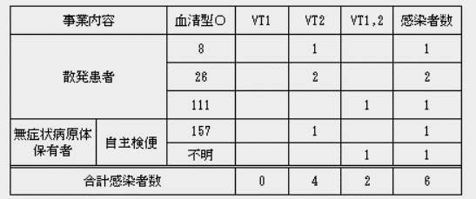 令和5年 東京都保菌者検索事業実施結果（1月速報値） 令和5年2月21日現在 食品監視課食中毒調査担当 1 腸管出血性大腸菌 | 東京都 |  | 2023-02-27
https://www.fukushihoken.metro.tokyo.lg.jp/shokuhin/hokinsya/r5_hokinsokuhou.html
「さば棒寿司」を食べた客からアニサキス摘出 保健所が食中毒と判断 広島 |  | 中国放送
広島市は、市内の飲食店で「さば棒寿司」を食べた1人が腹痛を訴え、アニサキスが摘出されたと発表しました。 広島市保健所によりますと、2月19日、広島市安佐北区にある飲食店で購入した「さば棒寿司」を食べた客が、20日午前1時ごろから腹痛となり、21日受診した医療機関での内視鏡検査により、アニサキスが摘出されたということデス患者が潜伏期間内に食べた、原因となりえる食品は、この「さば棒寿司」であること、使われたさばは提供までの過程で冷凍・加熱処理がなかったこと、医師から食中毒の届け出が提出されたことから、広島市保健所はこの飲食店で調理された「さば棒寿司」を原因とするアニサキスによる食中毒と判断し、22日、この飲食店に対して生食用魚介類の調理と販売の禁止を命令しました。（広島市は22日発表） アニサキスは半透明の寄生虫で、サバやサンマ、アジなどの魚介類に寄生し、体内に入ると激しい腹痛や嘔吐などを発症します。広島市などは、魚介類を刺身などに加工する際は、アニサキスが寄生していないか目視で確認するよう呼びかけているほか、アニサキスは食用酢や醤油、わさびなどでは死滅しないため、しめさばなどの加工品も刺身と同様に注意が必要だとしています。 ■予防のポイント​（広島市HPより） アニサキスは、食酢での処理、塩漬け、醤油やわさびでは死滅しません。しめさばなどの加工品も、刺身と同様に注意が必要です。 1.加熱 加熱により死滅します。筋肉の内部まで入り込んでいる場合があるため、中心部まで十分に加熱しましょう。60℃以上で1分、または70℃以上だと瞬時に死滅します。 2.冷凍 冷凍により死滅します。-20℃で24時間以上を目安に内部までしっかり冷凍しましょう。 3.除去 ●アニサキスは通常、魚の内臓に寄生していますが、魚が死に、鮮度が落ちると内臓から筋肉に移動します。筋肉に移動したアニサキスは発見が難しくなるため、早めに内臓を除去しましょう。 ●魚介類を刺身などに加工する際は、アニサキスが寄生していないか目視で確認し、取り除きましょう。 ●内臓にアニサキスがいたときは、刺身やしめ鯖など生で食べる料理には使用しないでください。 | 広島市 |  | 2023-02-26
https://news.yahoo.co.jp/articles/971d5833c65098e210787e86d13bf3f7a0ca0baf
教師が自宅で作ったヨーグルト食べた特別支援学級の生徒3人らが嘔吐 食中毒か 名古屋市名東区の中学校 |  | 名古屋テレビ
名古屋市内の中学校で、教師が自宅で発酵させたヨーグルトを食べた生徒らが食中毒の症状を訴え、救急搬送されるなどしました。名古屋市教育委員会によりますと、1日午前名東区の香流中学校で、特別支援学級の理科の授業中、７２歳の男性教師が自宅で発酵させたヨーグルトを生徒６人と教職員５人が食べました。その後、生徒２人が校内で嘔吐するなどして救急搬送され、別の生徒１人も下校中に嘔吐して病院を受診しました。 また、教職員２人も帰宅後に嘔吐しました。生徒３人は、病院で点滴を受けて回復し、宅したということです。 このヨーグルトは、先月の授業で種菌を作って、男性教師が自宅に持ち帰っていました。男性教師は聞き取りに対し、「身近な菌について伝えたかったが、このような事態になり大変申し訳なく思っている」と話しています。 | 名古屋市 |  | 2023-03-01
https://news.yahoo.co.jp/articles/f67c759d307e715aa9dae67cc978014985300404
Ｏ１５７学校食中毒から２６年、問題終結 二次感染男性に賠償金追加支払い、岐阜市 |  | 岐阜新聞 | 2023-03-01
1996年に岐阜市の長森南小学校で起きた腸管出血性大腸菌O157による集団食中毒で、市は家庭内で二次感染した男性=当時（4）=に、追加で1340万円の賠償金を支払う。集団食中毒の問題は、発生から26年を経過して終結する。3日開会の市議会定例会に損害賠償額を含む本年度一般会計補正予算案と和解に関する議案を提出する。食中毒は96年6月、給食の「おかかサラダ」を食べた児童331人と、二次感染の児童の家族ら105人の計436人に下痢などの食中毒症状が出た。市は98年に総額5336万円の損害賠償額で全員と示談した。 男性は2001年、この食中毒に起因する腎臓障害を発症したため、市は示談書の規定に従って通院、治療費を支払ってきた。現在、男性の症状が安定していることもあって示談に向かった。 | 岐阜市
https://news.yahoo.co.jp/articles/96b36b35846e1de47c4fa57be9089d092338af1a
園児や職員が下痢や嘔吐…保育園で調理された給食を食べた14人に食中毒症状 3人からノロウイルス検出 |  | 東海テレビ | 2023-02-26
岐阜県多治見市の保育園で、園内で調理した給食を食べた園児と職員33人中14人に下痢や嘔吐といった食中毒の症状が確認されました。 食中毒が発生したのは多治見市太平町の「小規模保育園ボコデコキッズ」で、2月24日、園から「保育園に通う複数の園児が嘔吐した」と東濃保健所に連絡がありました。保健所によりますと、22日と23日、園内の調理施設で作られた給食を食べた園児と職員33人のうち園児14人に下痢や嘔吐の症状があり、3人からノロウイルスが検出されたということです。入院した園児はおらず、全員快方に向かっているということです。 調理した従業員1人からノロウイルスが検出されたということで、県は調理が行われた厨房を26日から業務禁止とし、原因を調べています。 ノロウイルスは調理する人の手や指を介して食品が汚染され食中毒が発生するため、県は手洗いを徹底するよう呼び掛けています。 | 岐阜県
https://news.goo.ne.jp/article/tokaitv/nation/tokaitv-20230226-1656-25551.html

8 感染症統計
届出感染症 第三類 腸管出血性大腸菌 |  |  |  |  |  |  |  |  |  |  |  |  |  | 届出感染症 第三類 細菌性赤痢菌
全国 報告数推移 医療機関からの届出数 |  |  |  |  |  |  |  |  |  |  |  |  |  | 全国 報告数推移 届出患者数（人）
 | 1月 | 2月 | 3月 | 4月 | 5月 | 6月 | 7月 | 8月 | 9月 | 10月 | 11月 | 12月 | 合計 |  | 1月 | 2月 | 3月 | 4月 | 5月 | 6月 | 7月 | 8月 | 9月 | 10月 | 11月 | 12月 | 合計
12-21年月平均 | 68 | 56 | 64 | 102 | 185 | 405 | 615 | 875 | 565 | 364 | 207 | 135 | 3,640 | 12-21年月平均 | 8 | 9 | 14 | 7 | 10 | 9 | 8 | 12 | 10 | 20 | 12 | 12 | 131
 |  | 今週 |  |  |  |  |  |  |  |  |  |  |  |  |  | 今週
 |  | 17 |  |  |  |  |  |  |  |  |  |  |  |  |  | 1
2023年 | 81 | 58 |  |  |  |  |  |  |  |  |  |  |  | 2023年 | 1 | 1
2022年 | 81 | 39 | 72 | 89 | 258 | 416 | 554 | 568 | 578 | 337 | 169 | 168 | 3,329 | 2022年 | 0 | 5 | 4 | 1 | 1 | 1 | 1 | 1 | 0 | 0 | 0 | 2 | 16
2021年 | 81 | 48 | 71 | 128 | 171 | 350 | 569 | 553 | 458 | 306 | 220 | 229 | 3,184 | 2021年 | 1 | 2 | 1 | 0 | 0 | 0 | 1 | 1 | 0 | 1 | 0 | 0 | 7
2020年 | 112 | 85 | 60 | 97 | 95 | 305 | 544 | 449 | 475 | 505 | 219 | 98 | 3,044 | 2020年 | 16 | 1 | 19 | 3 | 13 | 1 | 2 | 2 | 0 | 24 | 4 | 2 | 87
2019年 | 84 | 100 | 77 | 80 | 236 | 438 | 631 | 752 | 523 | 427 | 253 | 136 | 3,737 | 2019年 | 7 | 7 | 13 | 3 | 8 | 11 | 5 | 11 | 9 | 9 | 20 | 37 | 140
2018年10月3日、山梨県内の宿坊を利用した2グループ42名が赤痢にかかりました。使用水や従事者からは赤痢菌が検出されておらず現在のところ感染源は不明です。
2018年 | 41 | 44 | 67 | 103 | 311 | 415 | 539 | 1,165 | 534 | 297 | 205 | 92 | 3,813 | 2018年 | 9 | 22 | 18 | 9 | 21 | 14 | 6 | 13 | 7 | 81 | 31 | 37 | 268
埼玉県と群馬県の総菜店で販売されたポテトサラダを食べた人が腸管出血性大腸菌O157に感染した、という集団食中毒に関するニュースが2017年8月21日以降、新聞やテレビで取り上げられました。
2017年 | 57 | 35 | 95 | 112 | 131 | 340 | 483 | 1339 | 614 | 349 | 236 | 68 | 3,859 | 2017年 | 19 | 12 | 8 | 12 | 7 | 15 | 16 | 12 | 16 | 6 | 12 | 6 | 141
2016年 | 68 | 42 | 44 | 75 | 135 | 448 | 507 | 808 | 795 | 313 | 246 | 143 | 3,624 | 2016年 | 9 | 16 | 12 | 6 | 7 | 14 | 9 | 14 | 9 | 9 | 8 | 7 | 120
2011年8月に外食チェーン店が原因とされた赤痢菌Shigella sonneiの広域集団感染事例が青森県、宮城県、山形県、福島県において発生した。本事例は、それとほぼ同時期に発生しておりその関連性が強く疑われた事例である。
※2023年 第8週（2/20～2/26） 現在 |  |  |  |  |  |  |  |  |  |  |  |  |  | ※2023年 第8週（2/20～2/26） 現在
*発行予定は2022年11月7日（月）です。 |  |  |  |  |  |  |  |  |  |  |  |  |  | *発行予定は2022年11月7日（月）です。
 | 腸管出血性大腸菌 |  | 平年並み |  |  |  |  |  |  |  |  |  |  |  | 赤痢 | 非常に少ない |  | コロナ渦
Ｈ２９／８月は非常に多かった

腸管出血性大腸菌
 | 2023年 | 2022年 | 2021年 | 2020年 | 2019年 | 2018年 | 2017年 | 2016年 | 2015年
 | 81 | 81 | 81 | 112 | 84 | 41 | 57 | 68
 | 58 | 39 | 48 | 85 | 100 | 44 | 35 | 42
 |  | 72 | 71 | 60 | 77 | 67 | 95 | 44
 |  | 89 | 128 | 97 | 80 | 103 | 112 | 75
 |  | 258 | 171 | 95 | 236 | 311 | 131 | 135
 |  | 416 | 350 | 305 | 438 | 415 | 340 | 448
 |  | 554 | 569 | 544 | 631 | 539 | 483 | 507
 |  | 568 | 553 | 449 | 752 | 1,165 | 1,339 | 808
 |  | 578 | 458 | 475 | 523 | 534 | 614 | 795
 |  | 337 | 306 | 505 | 427 | 297 | 349 | 313
 |  | 169 | 220 | 219 | 253 | 205 | 236 | 246
 |  | 168 | 229 | 98 | 136 | 92 | 68 | 143
細菌性赤痢菌
 | 2023年 | 2022年 | 2021年 | 2020年 | 2019年 | 2018年 | 2017年 | 2016年
 | 1 | 0 | 1 | 16 | 7 | 9 | 19 | 9
 | 1 | 5 | 2 | 1 | 7 | 22 | 12 | 16
 |  | 4 | 1 | 19 | 13 | 18 | 8 | 12
 |  | 1 | 0 | 3 | 3 | 9 | 12 | 6
 |  | 1 | 0 | 13 | 8 | 21 | 7 | 7
 |  | 1 | 0 | 1 | 11 | 14 | 15 | 14
 |  | 1 | 1 | 2 | 5 | 6 | 16 | 9
 |  | 1 | 1 | 2 | 11 | 13 | 12 | 14
 |  | 0 | 0 | 0 | 9 | 7 | 16 | 9
 |  | 0 | 1 | 24 | 9 | 81 | 6 | 9
 |  | 0 | 0 | 4 | 20 | 31 | 12 | 8
 |  | 2 | 0 | 2 | 37 | 37 | 6 | 7

 |  |  |  |  |  |  |  |  |  |  |  |  |  |  | 腸管系感染症は新型コロナウイルス予防の手洗い、手指消毒で
 |  |  |  |  |  |  |  |  |  |  |  |  |  |  | 圧倒的に感染防御できている

